ORÇAMENTO_EXECUTIVO
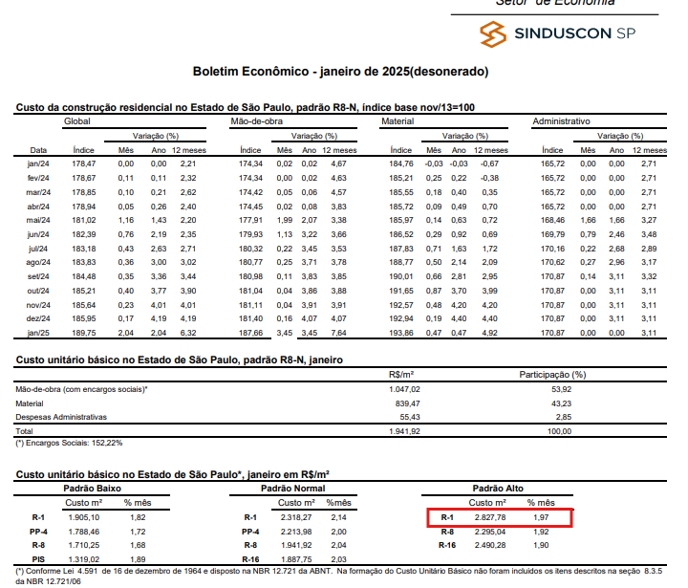
ETAPA | VALOR ORÇADO | % | VALOR / m²
GERENCIAMENTO TÉCNICO E ADMINISTRATIVO | R$ 9,217,026.59 | 7.93% | R$ 353.54 | ÁREA CONSTRUÍDA | 26,070.90 | m²
MOVIMENTAÇÃO DE TERRA | R$ 1,878,992.16 | 1.62% | R$ 72.07
INFRAESTRUTURA | R$ 10,086,617.14 | 8.68% | R$ 386.89
CONTENÇÕES | R$ 2,178,009.16 | 1.87% | R$ 83.54
SUPRAESTRUTURA | R$ 14,972,470.94 | 12.88% | R$ 574.30
PAREDES E PAINÉIS | R$ 1,664,284.73 | 1.43% | R$ 63.84
INSTALAÇÕES ELÉTRICAS, HIDRÁULICAS, GLP E PREVENTIVAS | R$ 22,856,591.26 | 19.66% | R$ 876.71
EQUIPAMENTOS E SISTEMAS ESPECIAIS | R$ 3,258,456.64 | 2.80% | R$ 124.98
IMPERMEABILIZAÇÃO | R$ 2,282,343.28 | 1.96% | R$ 87.54
REVESTIMENTOS INTERNOS DE PISO E PAREDE | R$ 4,339,158.15 | 3.73% | R$ 166.44
REVESTIMENTOS E ACABAMENTOS INTERNOS EM TETO | R$ 1,918,630.17 | 1.65% | R$ 73.59
ACABAMENTOS DE PISO E PAREDE | R$ 8,546,854.30 | 7.35% | R$ 327.83
PINTURA INTERNA | R$ 3,498,507.87 | 3.01% | R$ 134.19
ESQUADRIAS, VIDROS E FERRAGENS | R$ 11,411,680.71 | 9.82% | R$ 437.72
COBERTURA | R$ 5,308,903.63 | 4.57% | R$ 203.63
REVESTIMENTOS E ACABAMENTOS DE FACHADA | R$ 8,338,232.78 | 7.17% | R$ 319.83
SERVIÇOS COMPLEMENTARES | R$ 2,408,461.59 | 2.07% | R$ 92.38
IMPREVISTOS E CONTINGÊNCIAS | R$ 2,098,963.89 | 1.81% | R$ 80.51
TOTAL | R$ 116,264,185.02 | 100% | R$ 4,459.54
CUB/SP | 2,827.78 | Feb-25 | 1.58

